СТАРТ
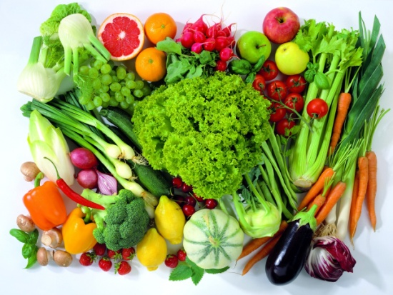
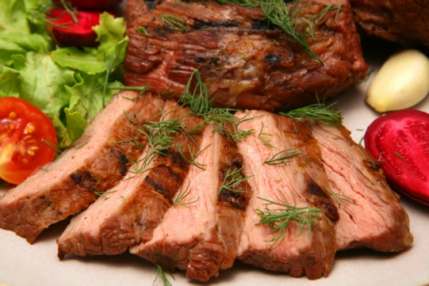
Блюда

Продукты


Краткая инструкция
Для того, чтобы составить меню из блюд, имеющихся в коллекции нажмите иконку "Menu"

Если Вы хотите посмотреть список продуктов для закупки - нажмите иконку "Что купить"

Для того, чтобы дополнить именами дежурных и распечатать Инструкции по приготовлению - "Инструкции дежурным"

Если Вы хотите добавить собственные блюда - "Блюда"
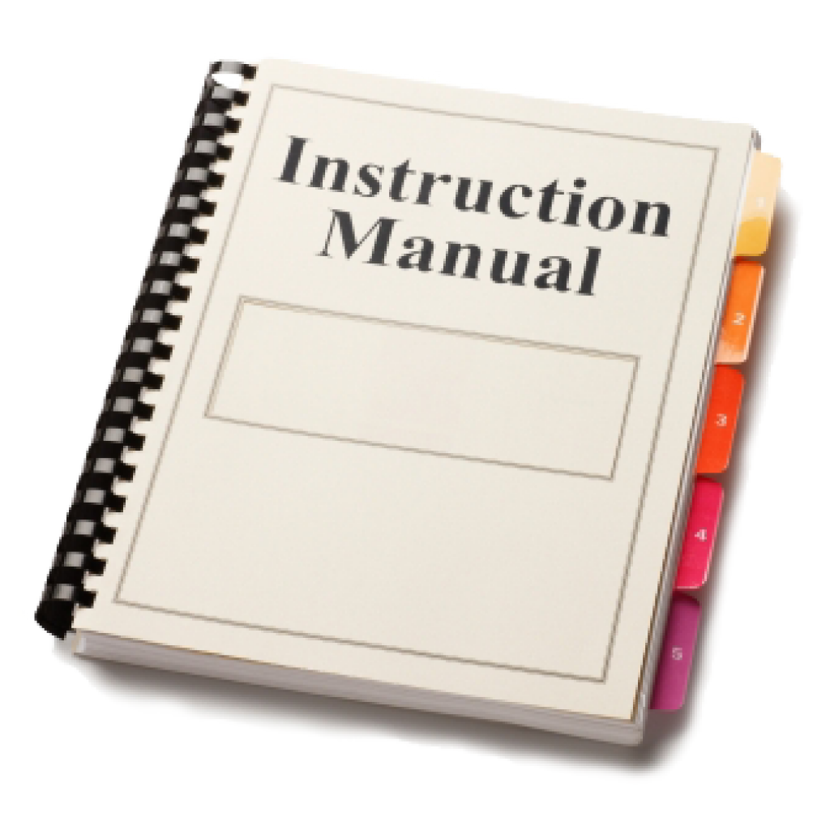
Инструкции дежурным
Для добавления продуктов, если имеющихся в базе не достаточно для Ваших блюд - пройдите по ссылке "Продукты"

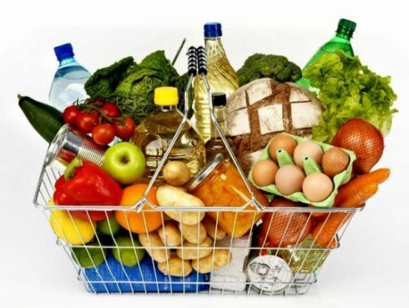
Что купить

